Лист1
 | ИП Брайнин Е.А |  |  |  |  |  |  | ОБЩЕЕ КОЛ-ВО ШТУК В ЗАКАЗЕ
 | Юр.адрес: 196233, г.Санкт-Петербург, Витебский пр-т,д.67, кв 162 |  |  |  |  |  |  | 0
 | Почтовый адрес: 196084, г. Санкт-Петербург, ул. Заставская,д 33, корп 2, пом.2.207
 | Р/С 40802810822120000247 |  |  |  |  |  |  | ОБЩАЯ СУММА ЗАКАЗА
 | ПАО "БАНК УРАЛСИБ" |  |  |  |  |  |  | 0.00
 | К/С 30101810800000000706
 | БИК 044030706
 | Тел: +7(911) 829-29-39; (812) 655-06-82; Факс: (812) 655-06-80
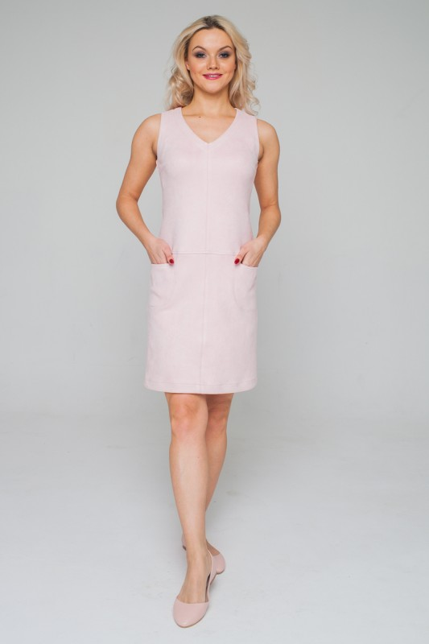
6 |  | Наименование изделия | САРАФАН
 |  | Артикул: | 18S-P127ROS
 |  | Состав | 100%полиэстер, искусственная замша
 |  | Цвет | розовый
 |  | Размер | Кол-во , своб-й склад | Общее кол-во,своб-й склад | Ед.измер-я | Кол-во в заказе | Сумма руб.
 |  | 42 | 2 | 12 | шт | 0 | 0.00
 |  | 44 | 3 |  | шт | 0 | 0.00
 |  | 46 | 2 |  | шт | 0 | 0.00
 |  | 48 | 2 |  | шт | 0 | 0.00
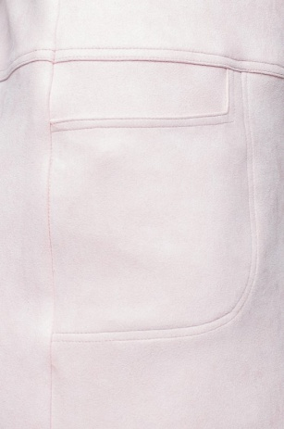
 |  | 50 | 3 |  | шт | 0 | 0.00
 |  | 52 | 0 |  | шт | 0 | 0.00
 |  | Описание: | Платье из искусственной замши, с V-образным вырезом горловины, без рукавов, спереди накладные карманы, с двойной отстрочкой.

 |  | Цена оптовая шт/руб | 450.00

 |  | Кол-во шт в заказе |  |  | Сумма заказа/руб
 |  | 0 |  |  | 0.00

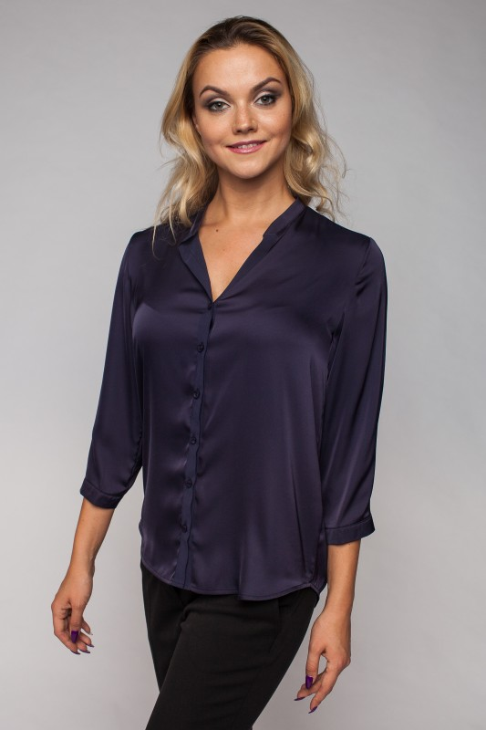
11 | 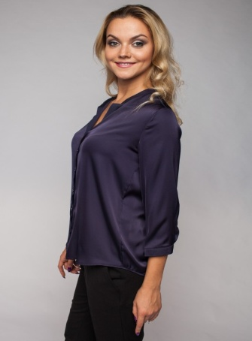 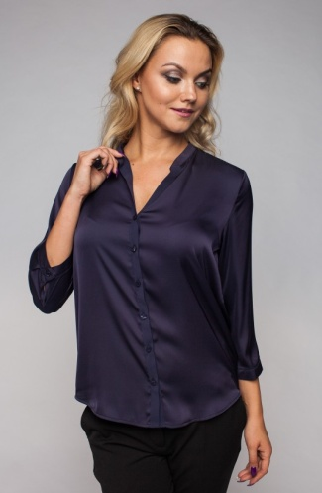 | Наименование изделия | БЛУЗА
 |  | Артикул: | 17W-B009
 |  | Состав | 80%полиэстер; 20%вискоза
 |  | Цвет | синий; розовый с принтом
 |  | Размер | Кол-во , своб-й склад | Общее кол-во,своб-й склад | Ед.измер-я | Кол-во в заказе | Сумма руб.
 |  | 42 | 0 | 3 | шт | 0 | 0.00
 |  | 44 | 0 |  | шт | 0 | 0.00
 |  | 46 синий | 1 |  | шт | 0 | 0.00
 |  | 48 | 0 |  | шт | 0 | 0.00
 |  | 50 розовый | 2 |  | шт | 0 | 0.00
 |  | 52 | 0 |  | шт | 0 | 0.00
 |  | Описание: | Блуза классического кроя, отложной воротник, втачной рукав на манжете, застёжка на планку на пуговицах.

 |  | Цена оптовая шт/руб | 400.00

 |  | Кол-во шт в заказе |  |  | Сумма заказа/руб
 |  | 0 |  |  | 0.00

12 | 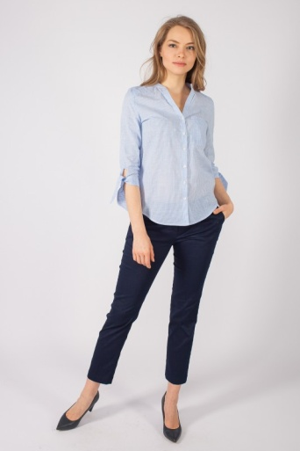 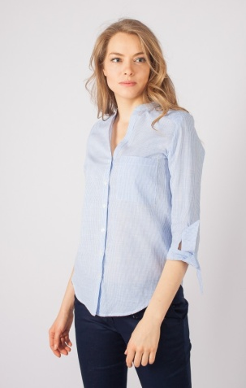 | Наименование изделия | БЛУЗА
 |  | Артикул: | 18S-B012
 |  | Состав | 100% Хлопок
 |  | Цвет | голубой
 |  | Размер | Кол-во , своб-й склад | Общее кол-во,своб-й склад | Ед.измер-я | Кол-во в заказе | Сумма руб.
 |  | 42 | 0 | 2 | шт | 0 | 0.00
 |  | 44 | 1 |  | шт | 0 | 0.00
 |  | 46 | 0 |  | шт | 0 | 0.00
 |  | 48 | 0 |  | шт | 0 | 0.00
 |  | 50 | 1 |  | шт | 0 | 0.00
 |  | 52 | 0 |  | шт | 0 | 0.00
 |  | Описание: | Блуза из хлопкового полотна, рукав свободный 3/4 на завязках, застёжка на планку на пуговицах

 |  | Цена оптовая шт/руб | 350.00

 |  | Кол-во шт в заказе |  |  | Сумма заказа/руб
 |  | 0 |  |  | 0.00

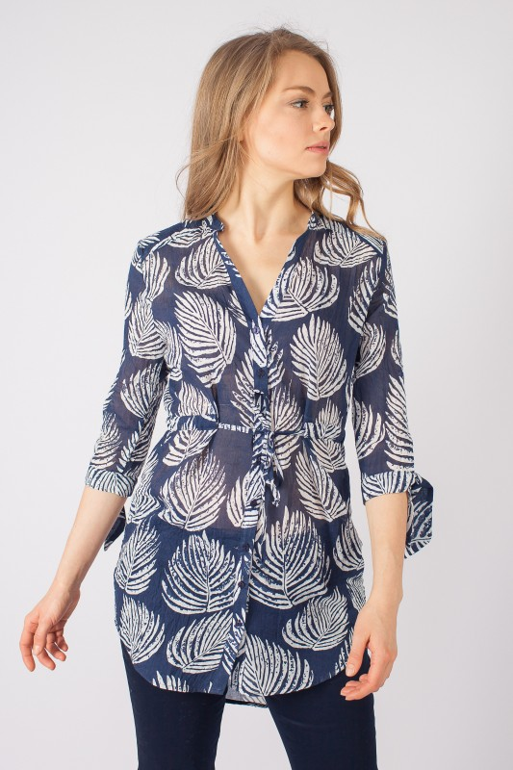
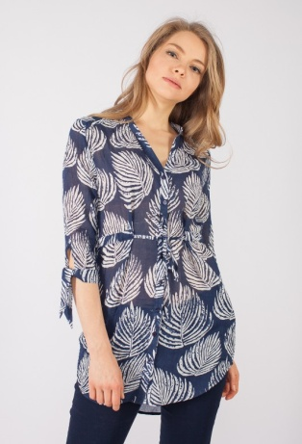
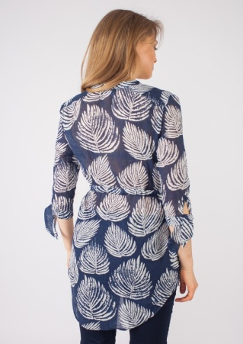
14 |  | Наименование изделия | БЛУЗА
 |  | Артикул: | 18S-P135
 |  | Состав | 80%полиэстер; 20%вискоза
 |  | Цвет | синий с принтом
 |  | Размер | Кол-во шт, своб-й склад | Общее кол-во,своб-й склад | Ед.измер-я | Кол-во шт в заказе | Сумма руб.
 |  | 42 | 0 | 3 | шт | 0 | 0.00
 |  | 44 | 2 |  | шт | 0 | 0.00
 |  | 46 | 0 |  | шт | 0 | 0.00
 |  | 48 | 1 |  | шт | 0 | 0.00
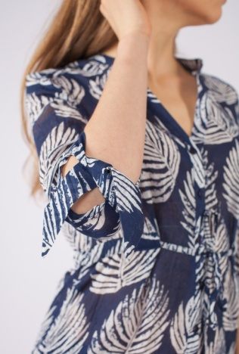
 |  | 50 | 0 |  | шт | 0 | 0.00
 |  | 52 | 0 |  | шт | 0 | 0.00
 |  | Описание: | Блуза из хлопкового полотна, удлинённая, рукав свободный 3/4 на завязках, застёжка на планку на пуговицах, изделие дополнено кулиской.

 |  | Цена оптовая шт/руб | 400.00

 |  | Кол-во шт в заказе |  |  | Сумма заказа/руб
 |  | 0 |  |  | 0.00

22 |  | Наименование изделия | ПЛАТЬЕ
 |  | Артикул: | 18S-P134BLK
 |  | Состав | 60%полиэстер;35%вискоза; 5%эластан
 |  | Цвет
 |  | Размер | Кол-во , своб-й склад | Общее кол-во,своб-й склад | Ед.измер-я | Кол-во в заказе | Сумма руб.
 |  | 42 | 2 | 22 | шт | 0 | 0.00
 |  | 44 | 4 |  | шт | 0 | 0.00
 |  | 46 | 5 |  | шт | 0 | 0.00
 |  | 48 | 5 |  | шт | 0 | 0.00
 |  | 50 | 6 |  | шт | 0 | 0.00
 |  | 52 | 0 |  | шт | 0 | 0.00
 |  | Описание: | Платье с запахом, приталенное, отрезное по линии талии,короткий рукав, изделие украшено поясом.

 |  | Цена оптовая шт/руб | 350.00

 |  | Кол-во шт в заказе |  |  | Сумма заказа/руб
 |  | 0 |  |  | 0.00
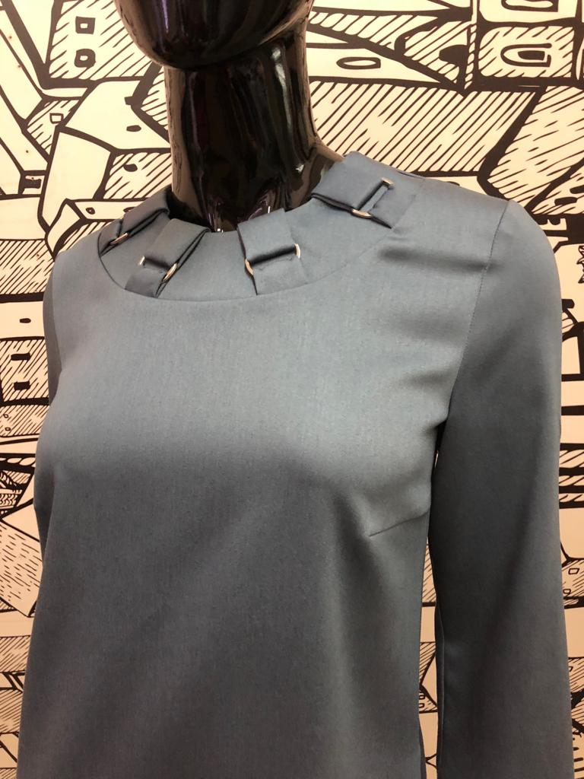
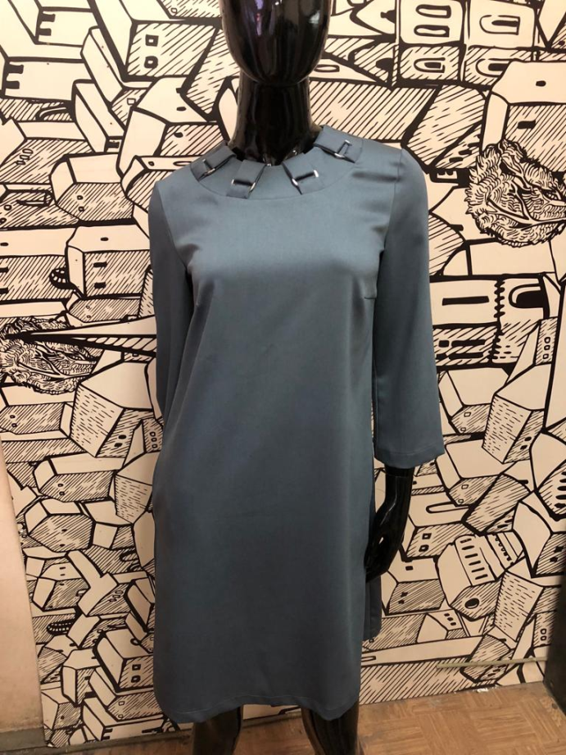
26 |  | Наименование изделия | ПЛАТЬЕ
 |  | Артикул: | 18A-P140GRY
 |  | Состав | 64% полиэстер,32% вискоза,4% эластан.
 |  | Цвет | серый
 |  | Размер | Кол-во , своб-й склад | Общее кол-во,своб-й склад | Ед.измер-я | Кол-во в заказе | Сумма руб.
 |  | 42 | 1 | 5 | шт | 0 | 0.00
 |  | 44 | 1 |  | шт | 0 | 0.00
 |  | 46 | 1 |  | шт | 0 | 0.00
 |  | 48 | 1 |  | шт | 0 | 0.00
 |  | 50 | 1 |  | шт | 0 | 0.00
 |  | 52 | 0 |  | шт | 0 | 0.00
 |  | Описание: | Платье прямого силуэта, вырез горловины круглый с декор-элементами в виде пряжек, рукав втачной 3/4.

 |  | Цена оптовая шт/руб | 500.00

 |  | Кол-во шт в заказе |  |  | Сумма заказа/руб
 |  | 0 |  |  | 0.00

